Cargas
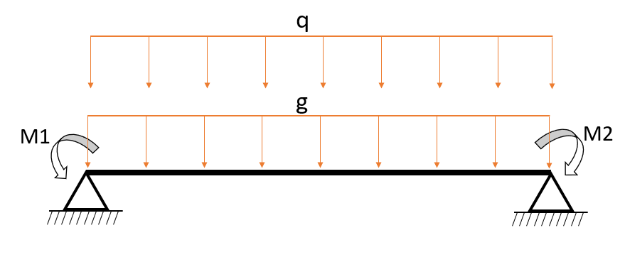
Vigas | V1 | V2
g (kN/m) | 30 | 40
q (kN/m) | 20 | 40
M1 (kNm) | 50 | 80
M2 (kNm) | 100 | 80

